Ladebrücke Berechnung
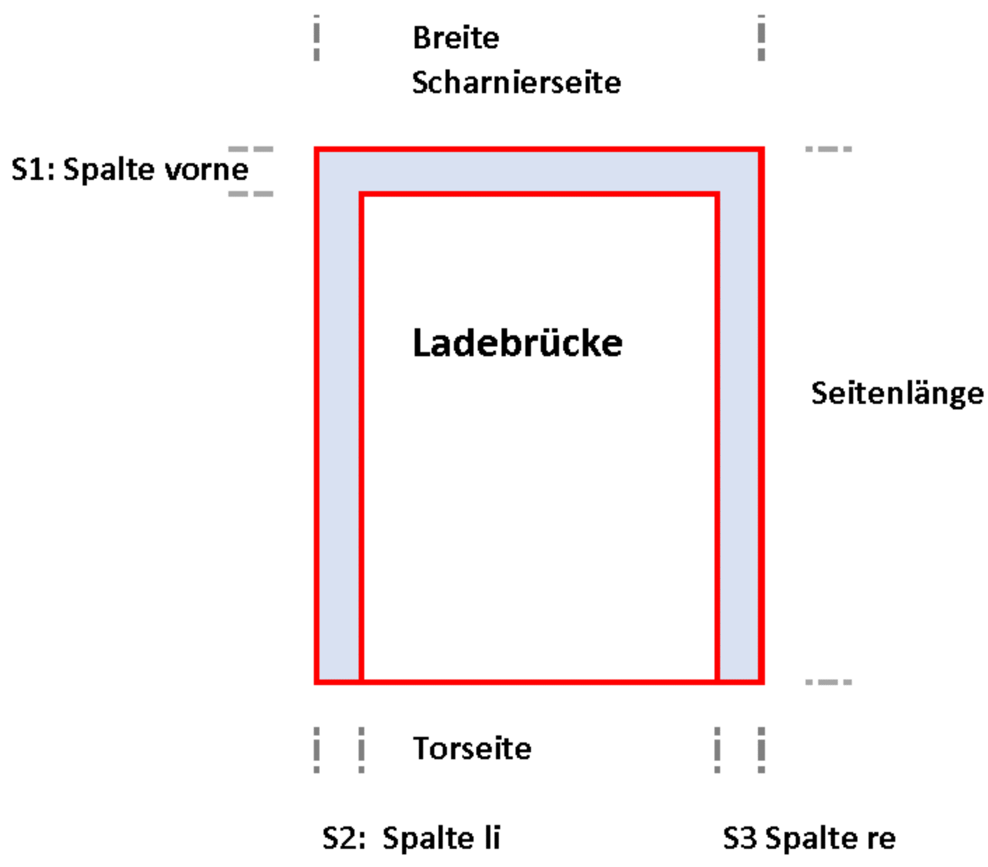
Vermaßung Spaltabdichtungen Ladebrücken
Firma:
Datum:
Ansprechpartner:
Tel:

Bitte senden Sie uns Fotos mit.

Brücke in mm | Breite Scharnierseite | S1 Spalte Scharnierseite | Seitenlänge bis 50 mm unter Tor | S2 Spalte links | S2 Spalte rechts | Notiz
Brücke 1 | 2000 mm | 35 mm | 2500 mm | 30 mm | 20 mm | Muster bitte löschen
Brücke 2
Brücke 3
Brücke 4
Brücke 5
Brücke 6
Brücke 7
Brücke 8
Brücke 9
Brücke 10
SUMME

Bei Bedarf mehr Zeilen einblenden (Zeile 26/47)

Mehr Information: | Martin Inama | H: +43 664 3362746 | inama@inama-icp.com | www.inama-icp.com
 | INAMA-ICP | Schweigmühlweg 17 | 5020 Salzburg

Tore Berechnung
Vermaßung Spaltabdichtungen Sektional-/Rolltore
Firma:
Datum:
Ansprechpartner:
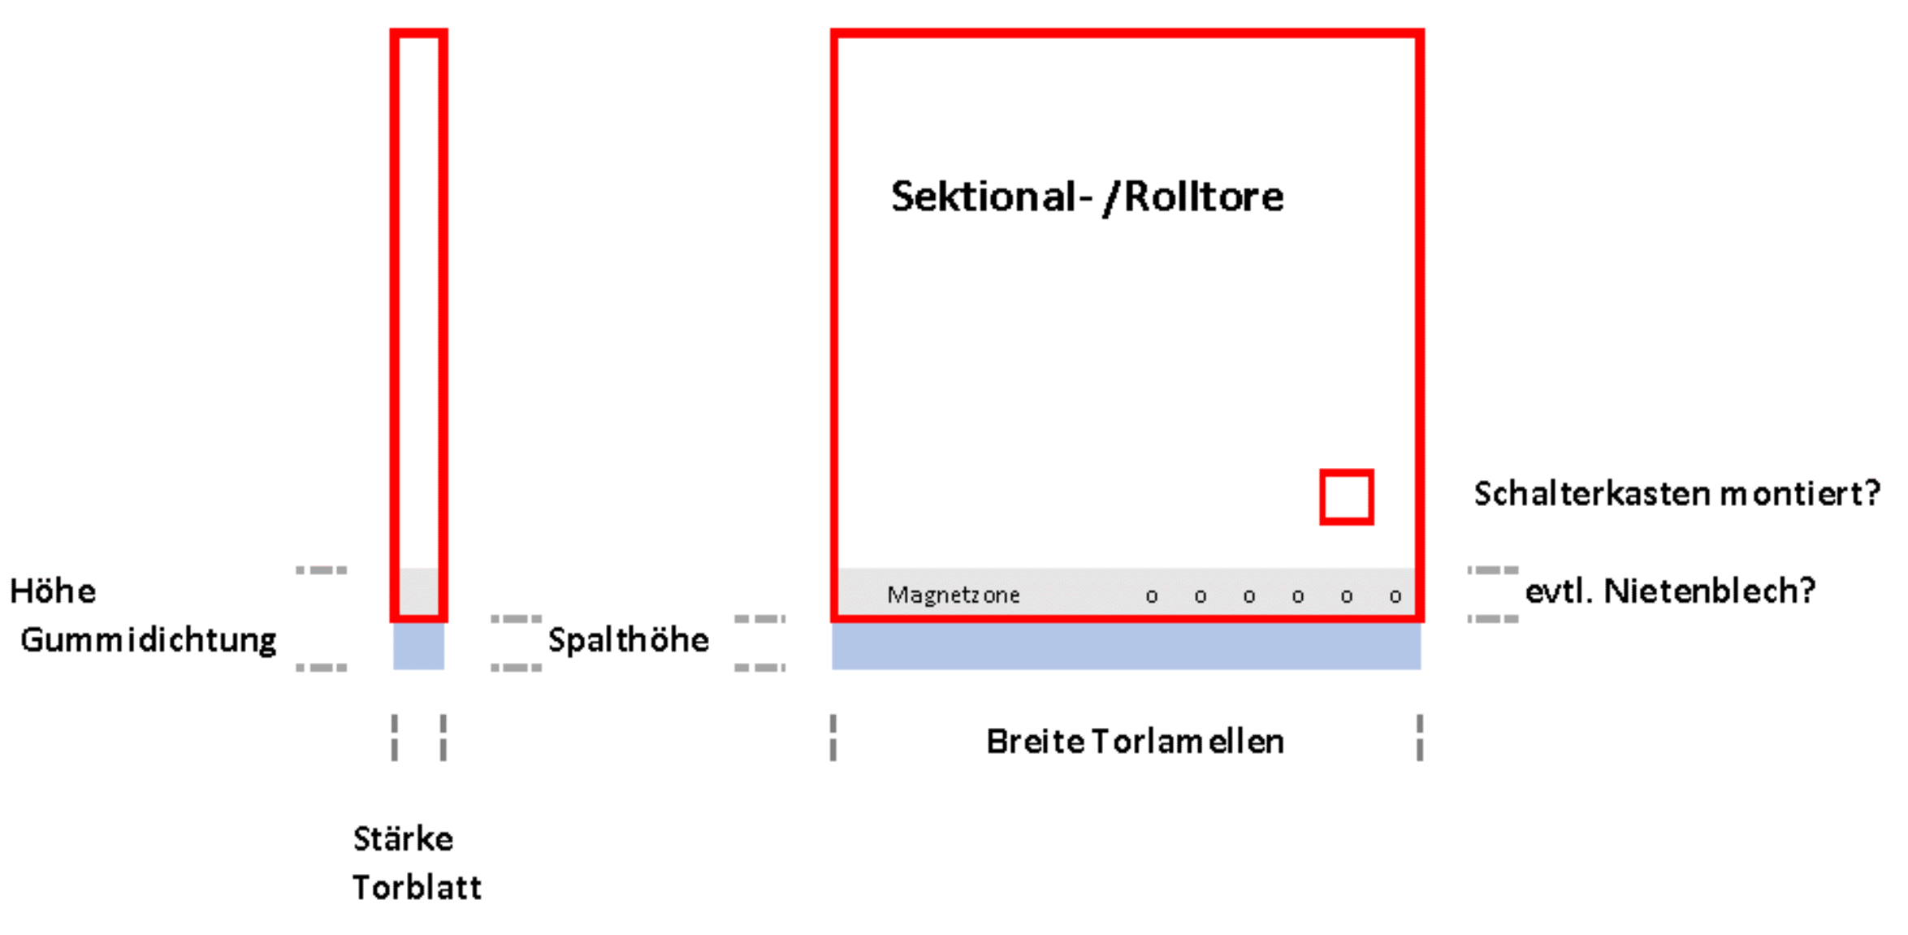
Tel:

Bitte senden Sie uns Fotos mit.

Tore in mm | Breite Torlamellen | Stärke Torblatt unten | Höhe Gummidichtung | Spalthöhe | Torlamellen magnetisch Ja /Nein | Schalterkasten montiert Ja/Nein | Nietenblech Ja/Nein Höhe | Notiz
Tor 1 | 2500 mm | 70 mm | 20 mm | 80 mm | J | N | 100 mm | Muster bitte löschen
Tor 2
Tor 3
Tor 4
Tor 5
Tor 6
Tor 7
Tor 8
Tor 9
Tor 10
SUMME | 2500 mm
in Meter: | 2.5

Bei Bedarf mehr Zeilen einblenden (Zeile 26/47)

Mehr Information: |  | Martin Inama| H: +43 664 3362746 | inama@inama-icp.com | www.inama-icp.com
 |  | INAMA-ICP | Schweigmühlweg 17 | 5020 Salzburg

